Capa
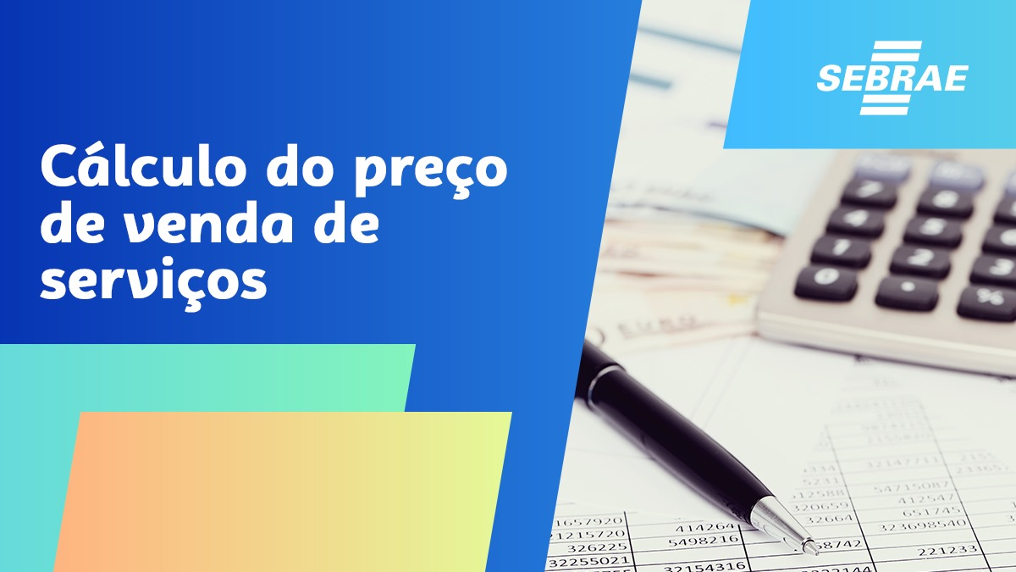

DEFINIÇÃO DE PREÇO
DEFINIÇÃO PREÇO DE VENDA - SERVIÇOS

A definição do preço adequado de venda de um produto ou serviço junto ao mercado depende do equilíbrio entre o preço de mercado e o valor calculado, em função dos seus custos e despesas
O valor deve cobrir o custo direto da mercadoria, produto ou serviço, somado às despesas variáveis e fixas proporcionais. Além disso, deve gerar lucro líquido. Para definir o preço de venda de um produto e/ou serviço, o empresário deve considerar dois aspectos: o mercadológico (externo) e o financeiro (interno).
Preço não pode decorrer de palpites.
Esse processo é completamente estratégico e exige que você analise o financeiro, o mercado e, até mesmo, o marketing do seu negócio.
O Roteiro recomendado para a formação de preços de Serviços deverá ter sequencial como apuração das
O Roteiro recomendado para a formação de preços de Serviços deverá sequencial como apuração das Despesas Fixas mensais; determinação da capacidade produtiva (mão de obra direta); apuração das horas necessárias para a execução; apurar o custo do material utilizado; aplicação dos índices percentuais de comer-
cialização (imposto, comissão, taxas de cartões, frete, embalagem e lucro) e, pronto, temos o preço à vista.

ROTEIRO PARA FORMAÇÃO DE PREÇOS
COMO FORMAR PREÇOS DE SERVIÇÕS
Com o objetivo de colaborar com a formação de preços para Serviços, sugerimos seguir o roteiro com os 8 PASSOS abaixo:
1º apurar as Despesas Fixas mensais totais da empresa conforme aba DESPESAS FIXAS.
Atenção>>>> atentar que as Despesas Fixas Mensais deve ter uma certa constância (gerir com cuidado, considerando todas as despesas, incluin-
despesas chamadas futuras, como previsão de 13º, férias e depreciação do imobilizado e não esquecer do pró labore).

2º estabelecer a MÃO DE OBRA DIRETA ou CAPACIDADE PRODUTIVA DA EMPRESA conforme aba CAPACIDADE PRODUTIVA.
Atenção >>>> Mão de Obra Direta é a que produz. Exemplo, numa mecânica, a Mão de Obra Direta é o Mecânico.
Demais Mão de Obra, como Recepcionista e Faturamento, por exemplo, não são Direta mas integram a Despesas Fixas totais.
IMPORTANTE: é o total das Horas Disponíveis, ou seja, há uma quantidade legal de horas, mas essa Mão de Obra tem paradas
para descanso, café, fumar cigarro, banheiro, etc. Por isso, deduzimos um percentual para encontrarmos as horas
DISPONÍVEIS ou DISPONIBILIZADAS, de fato, pelo Colaborador.

3º com os dados acima, Despesas Fixas e Capacidade Produtiva da empresa (HORAS DISPONIBILIZADAS PELA MÃO DE OBRA DIRETA),
vamos calcular o Custo Hora.

4º apurar as horas previstas para execução do Serviço e multiplicar pelo Custo Hora para encontrar o Custo das Horas.

5º registrar e somar o total de Produtos ou Material utilizados para a execução do Serviço.

6º somar os percentuais de Impostos, Comissão, Taxas Administrativas de Cartões, Fretem Embalagem e Lucro que chamamos de Índices de
Comercialização, mas que devem ser aplicados através da Taxa de Marcação Multiplicadora (Mark Up Multiplicador).

NOTA IMPORTANTE: é equivocada a aplicação direta de percentual, pois haverá distorções no cálculo e, por isso, usa-se o Mark Up (taxa de mar-
cação). Ou seja, se se aplicar 60% sobre um custo de R$ 100,00, calculando R$ 160,00 para venda, a margem sobre o preço de venda será de
37,50% e não 60%. Assim, aplica-se o Mark Up Multiplicador (taxa marcação) através da fórmula: 100 / (100 -60) = 2,50.
Nessa fórmula, somente o percentual de margem desejada é que é autalizada. No caso, a margem pretendida é 60%.
Dessa forma, o preço de venda, ao multiplicar o custo de R$ 100,00 por 2,50, será R$ 250,00 e não R$ 160,00
Esse descuido pode provocar muita perda para a empresa vendedora.

7º agora poderemos formar o Preço à Vista do Serviço:
somamos o Custo Total das Horas + o Custo Total dos Produtos ou Materiais utilizados no Serviço, em REAIS;
essa soma total multiplicamos pela Taxa de Marcação Multiplicadora e
encontramos o Preço À Vista do Serviço.

8º e, para determinar o Preço A Prazo, utilizar a Aba Preço A Prazo, escolhendo o prazo na Coluna e a Taxa de Juros na Linha.
Por exemplo, se pretendo financiar ao cliente 3 parcelas a juros de 2%, devo multiplicar o Preço Á Vista pelo Coeficiente igual 0,3468.
OU
Escolher o percentual de Juros desejados e registrar na Aba Cálculo Coeficientes e, depois, ir à Aba Cálculo de Preços a Prazo e preencher:
o preço à Vista (copiar do cálculo de Preço à Vista)
a data da operação
o valor de entrada (R$ 0,01 sempre)
número de parcelas e
juros pretendidos
E, pronto, teremos o valor das parcelas com os juros embutidos.

1º PASSO DESPESAS FIXAS
1º PASSO - DESPESAS FIXAS

Apuração das Despesas Fixas mensais totais da empresa conforme aba DESPESAS FIXAS.
Atenção>>>> atentar que as Despesas Fixas Mensais deve ter uma certa constância (gerir com cuidado, considerando todas as despesas, incluin-
despesas chamadas futuras, como previsão de 13º, férias e depreciação do imobilizado e não esquecer do pró labore).

2º PASSO CAPACIDADE PRODUTIVA
2º PASSO - CAPACIDADE PRODUTIVA

Estabelecimento da MÃO DE OBRA DIRETA ou CAPACIDADE PRODUTIVA DA EMPRESA conforme aba CAPACIDADE PRODUTIVA.
Atenção >>>> Mão de Obra Direta é a que produz. Exemplo, numa mecânica, a Mão de Obra Direta é o Mecânico.
Demais Mão de Obra, como Recepcionista e Faturamento, por exemplo, não são Direta mas integram a Despesas Fixas totais.
IMPORTANTE: é o total das Horas Disponíveis, ou seja, há uma quantidade legal de horas, mas essa Mão de Obra tem paradas
para descanso, café, fumar cigarro, banheiro, etc. Por isso, deduzimos um percentual para encontrarmos as horas
DISPONÍVEIS ou DISPONIBILIZADAS, de fato, pelo Colaborador.

Com os dados das Despesas Fixas e Capacidade Produtiva da empresa (HORAS DISPONIBILIZADAS PELA MÃO DE OBRA DIRETA),
vamos calcular o Custo Hora (aba CALCULANDO PREÇO: 1º Quadro).

3º PASSO CÁLCULO DO CUSTO HORA
3º PASSO - CÁLCULO DO CUSTO HORA

Com a apuração do total das Despesas Fixas Mensais e Capacidade Produtiva da empresa (HORAS DISPONIBILIZADAS PELA MÃO DE OBRA
DIRETA), vamos calcular o Custo Hora (aba CALCULANDO PREÇO: 1º Passo)

4º PASSO HORAS NECESSÁRIAS
4º PASSO - HORAS NECESSÁRIAS

Agora, precismos estabelecer as horas previstas para execução do Serviço e multiplicar pelo Custo Hora para encontrar o Custo das Horas Totais

5º PASSO MATERIAL UTILIZADO
5º PASSO - MATERIAL UTILIZADO

Neste momento, apuramos o total de Produtos ou Material utilizados para a execução do Serviço.

6º PASSO INDICE COMERCIALIZAÇÃO
6º PASSO - INDICE DE COMERCIALIZAÇÃO

Somar os PERCENTUAIS de Impostos, Comissão, Taxas Administrativas de Cartões, Frete, Embalagem e Lucro que chamamos de Índices de
Comercialização.
Esse total PERCENTUAL deverá ser aplicado à soma do Custo Hora da Mão de Obra + Material aplicado.
Essa aplicação não é direta mas através de um índice chamado Taxa de Marcação ou ``Mark Up´´ (``Mark Up´´ multiplicador).

NOTA IMPORTANTE: é equivocada a aplicação direta de percentual, pois haverá distorções no cálculo e, por isso, usa-se o Mark Up (taxa de mar-
cação). Ou seja, se se aplicar 60% sobre um custo de R$ 100,00, calculando R$ 160,00 para venda, a margem sobre o preço de venda será de
37,50% e não 60%. Assim, aplica-se o Mark Up (taxa marcação) através da fórmula: 100 / (100 - 60) = 2,50.
Nessa fórmula, somente o percentual de margem desejada é que é atualizada. No caso, a margem pretendida é 60%.
Dessa forma, o preço de venda, ao multiplicar o custo de R$ 100,00 por 2,50, será R$ 250,00 e não R$ 160,00
Esse descuido pode provocar muita perda para a empresa vendedora.

7º PASSO CALCULANDO O PREÇO
7º PASSO - CALCULANDO O PREÇO

Agora poderemos formar o Preço à Vista do Serviço, pois temos os dados necessários:
somamos o Custo Total das Horas + o Custo Total dos Produtos ou Materiais utilizados no Serviço, em REAIS;
essa soma total multiplicamos pela Taxa de Marcação Multiplicadora e
encontramos o Preço À Vista do Serviço conforme aba CALCULANDO PREÇO: 5º Quadro.

